상품제안서
리엔 비어캔글라스470ml | 상품코드: S25292

 |  |  |  |  |  |  | 02-713-8555 | www.synergygift.co.kr
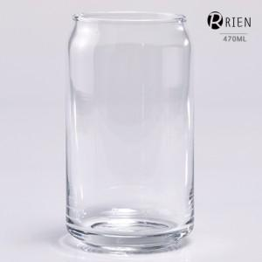

【상세/제작정보】 | 재 질 : 유리 사이즈 : 지름6.6 * 높이13cm 용 량 : 470ml(16온스) 원산지 : 중국oem (사이즈와 용량은 재는 위치와 방법에 따라 오차가 있습니다.)

【인쇄/포장옵션】 | 실크 / 1P기본케이스

【공급단가】 | 수량 | 100~ | 300~ | 500~ | 1,000~ | 3,000~
*VAT별도 | 단가 | 3,170원 | 3,050원 | 2,930원 | 2,820원 | 2,740원

【상품 URL】 | https://www.synergygift.co.kr:443/src/goods_detail.php?gdno=25292

